상품제안서
아이리버 체지방 스마트 체중계 SB-H301B | 상품코드: F30710

 |  |  |  |  |  |  | 02-412-0044 | www.easy1.co.kr
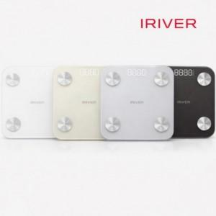

【상세/제작정보】 | 100개 미만 발주 시 문의 바랍니다.

【인쇄/포장옵션】 | 실크, 레이저, 풀칼라 / 포장지포장

【공급단가】 | 수량 | 50~ | 100~ | 500~ | 1,000~ | 2,000~
*VAT별도 | 단가 | 19,000원 | 18,400원 | 17,770원 | 17,460원 | 17,000원

【상품 URL】 | https://easy1.co.kr:443/src/goods_detail.php?gdno=30710

